Sheet1
Facture Proforma

Mon Entreprise |  |  |  | Adresse de facturation
22, Avenue Voltaire |  |  |  | Michel Acheteur |  |  | Instructions
13000 Marseille |  |  |  | 31, rue de la Forêt |  |  | Modèle de facture proforma - Instructions
France |  |  |  | 13100 Aix-en-Provence
Téléphone : +33 4 92 99 99 99 |  |  |  | France |  |  | Logiciel de facturation Zervant
 |  |  |  |  |  |  | Logiciel de facturation gratuit
 |  |  |  | Adresse de livraison
Date : | 2022-05-09 |  |  | Acheteur SA
N° de facture : | 123 |  |  | Michel Acheteur
Contact client : | Michael Acheteur |  |  | 31, rue de la Forêt
Mode de transport : | Avion/Bateau/Route |  |  | 13100 Aix-en-Provence
Date d’expédition prévue : | 2020-02-29 |  |  | France
Pays d’origine : | France
Incoterm : | FCA

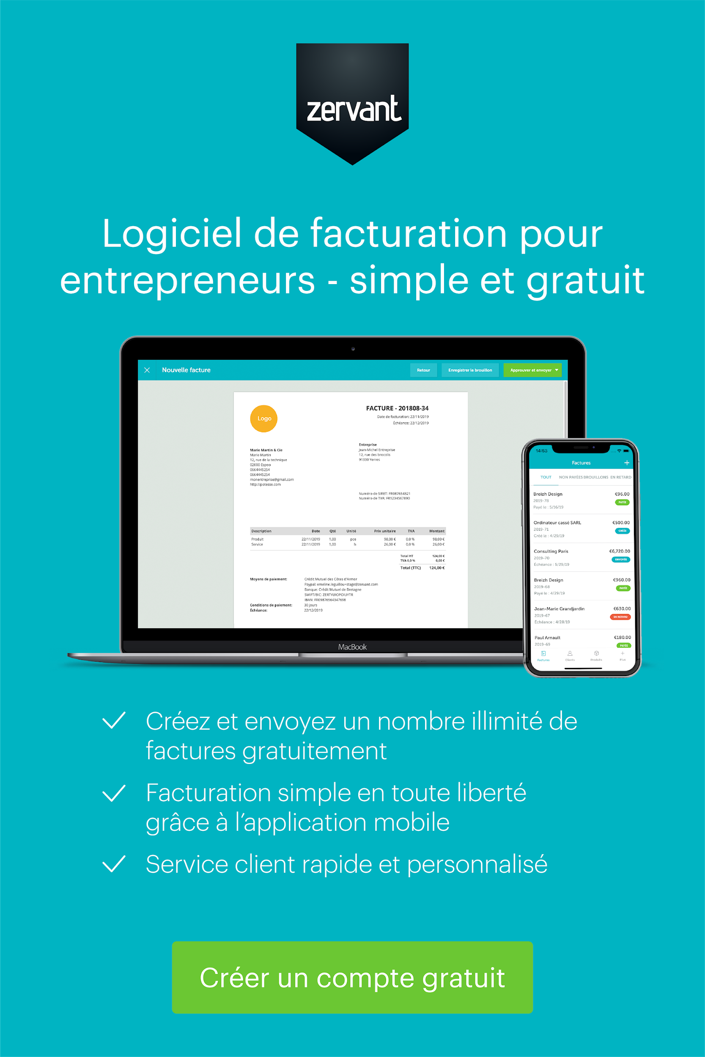

Conditions de livraison et colisage
Conditions de mise à disposition et répartition des responsabilités.
Nombre de colis, taille, poids unitaire, etc.

Description | Quantité | Unité | Prix unitaire HT | % TVA | Total TVA | Total TTC
Thé vert biologique | 5 | kg | 15.00 € | 20% | 15.00 € | 90.00 €
Miel | 3 | l | 20.00 € | 20% | 12.00 € | 72.00 €

 |  |  |  |  | Total HT | 135.00 €
 |  |  |  |  | Total TVA | 27.00 €
 |  |  |  |  | Total TTC | 162.00 €

Siège social | Coordonnées |  |  |  | Détails bancaires
22, Avenue Voltaire | Pierre Fournisseur |  |  |  | Banque | NP Paribas
13000 Marseille | Téléphone : +33 4 92 99 99 99 |  |  |  | Code banque | 10000000
France | E-mail : Pierre@macompagnie.fr |  |  |  | N° de compte | 12345678
N° Siren ou Siret : xxxxx | www.macompagnie.fr |  |  |  | IBAN | FR2341124098234
N° TVA intra. : FRXX 999999999 |  |  |  |  | SWIFT/BIC | FRHHCXX1001

